화면 흐름
앱 기본 설계서 |  |  |  | 담당자 | 반짝임 |  | 확인일

 |  |  |  |  | DNX | 다케야마 | 확인일 | 2021-04-28

화면 코드 | M2276S01, M2276S02, M2276S03 | 흐름 이름 | 환경설정/기타/기종 변경시 PIN 번호 초기화 설정

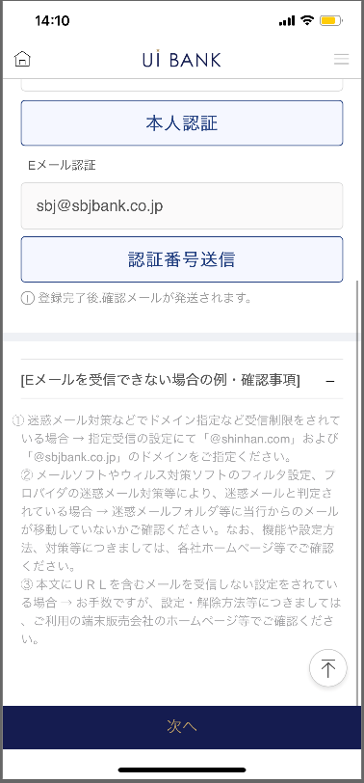 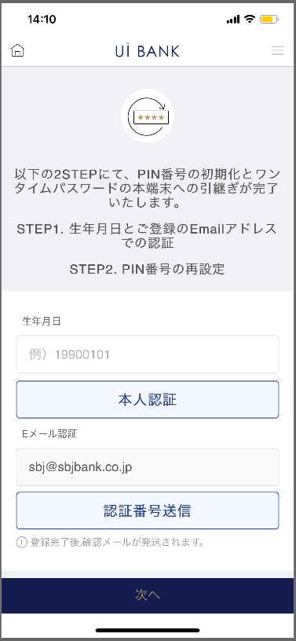 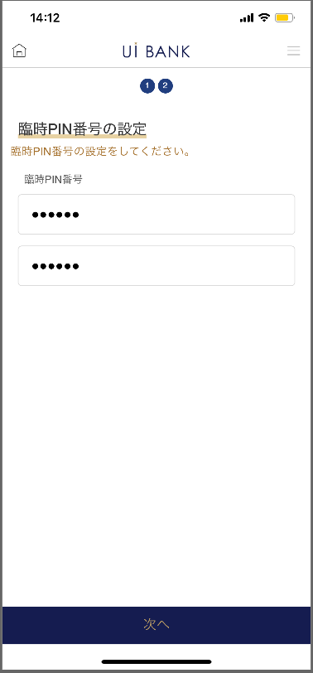 

STEP1
STEP2
STEP3

☆

보충 설명:
☆：UI 은행님의 로고 삽입에 영향을 주어 표제의 타이틀에 로고가 삽입되고 있습니다. 최신판의 것으로는 디자인의 관계상 「기종 변경시의 PIN 번호 초기화 설정」이라고 타이틀 표기하고 있습니다. 희망의 문언등 있으면 상담해 주시면 감사하겠습니다.

M2276S01_화면 레이아웃
앱 기본 설계서 |  |  |  |  |  |  |  |  | 담당자 | 반짝임 |  |  | 확인일

 |  |  |  |  |  |  |  |  |  | DNX | 다케야마 |  | 확인일 | 2021-04-28

요건 충족표 No. | 43 | 카테고리 | App PKG | 레벨 1 | 레벨 2 | 레벨 3 |  | 레벨 4 | 레벨 5
 |  |  |  | 모바일 앱 | 기본 기능 | MENU

요건 충족표 No. | - | 카테고리 | AITHERPKG | 레벨 1 | 레벨 2 | 레벨 3 |  | 레벨 4 | 레벨 5
 |  |  |  | - | - | -

화면 코드 | M2276S01 | 화면명 | 환경설정/기타/기종 변경시 PIN 번호 초기화 설정

화면 레이아웃: |  |  |  |  |  |  | 화면 설명:

 |  |  |  |  |  |  | - 이용 단말을 변경할 때, 사전의 인계 설정을 실시하는 화면. - 인계 설정에 앞서 각종 인증을 실행.
2
3
8
1
6
4
5
7

 |  |  |  |  |  |  | 항목 설명

 |  |  |  |  |  |  | 항번 | 조작 | 선택/입력 내용 |  |  | 비고 |  | AiTHER와의 협력 (참조 소스 데이터)

 |  |  |  |  |  |  | 1 | － | 항상 표시 |  |  | - |  | -
 |  |  |  |  |  |  | 2 | 입력 | 생년월일 8자리 입력 |  |  | - |  | -
 |  |  |  |  |  |  | 3 | 클릭 | - |  |  | - |  | -
 |  |  |  |  |  |  | 4 | － | 항상 표시 |  |  | - |  | -
 |  |  |  |  |  |  | 5 | 클릭 | - |  |  | 인증 메일 발송 |  | -
 |  |  |  |  |  |  | 6 | 입력 | 인증번호 입력 |  |  | - |  | -
 |  |  |  |  |  |  | 7 | － | 항상 표시 |  |  | - |  | -
 |  |  |  |  |  |  | 8 | 클릭 | - |  |  | M2276S02로 전환 |  | -
 |  |  |  |  |  |  | 9
 |  |  |  |  |  |  | 10
 |  |  |  |  |  |  | 11
 |  |  |  |  |  |  | 12
 |  |  |  |  |  |  | 13
 |  |  |  |  |  |  | 14
 |  |  |  |  |  |  | 15
 |  |  |  |  |  |  | 키라보시 님 코멘트 & 디자인 변경 코멘트 (요구 사항 정의 참조) |  |  |  |  |  |  | 대응 확인
 |  |  |  |  |  |  | No. | 내용
 |  |  |  |  |  |  | 1 | 이메일 도메인을 결정한 후 변경 |  |  |  |  |  | 항번 6 대응 예정
 |  |  |  |  |  |  | 2 | 본인 인증 인증 번호 전송 확인 다음 글꼴을 늘리고 싶습니다. |  |  |  |  |  | 항번7 대응제
 |  |  |  |  |  |  | 3
 |  |  |  |  |  |  | 4
 |  |  |  |  |  |  | 5
 |  |  |  |  |  |  | 6
 |  |  |  |  |  |  | 7
 |  |  |  |  |  |  | 8
 |  |  |  |  |  |  | 9
 |  |  |  |  |  |  | 10

M2276S02_화면 레이아웃
앱 기본 설계서 |  |  |  |  |  |  |  |  | 담당자 | 반짝임 |  |  | 확인일

 |  |  |  |  |  |  |  |  |  | DNX | 다케야마 |  | 확인일 | 2021-04-28

요건 충족표 No. | 43 | 카테고리 | App PKG | 레벨 1 | 레벨 2 | 레벨 3 |  | 레벨 4 | 레벨 5
 |  |  |  | 모바일 앱 | 기본 기능 | MENU

요건 충족표 No. | - | 카테고리 | AITHERPKG | 레벨 1 | 레벨 2 | 레벨 3 |  | 레벨 4 | 레벨 5
 |  |  |  | - | - | -

화면 코드 | M2276S02 | 화면명 | 환경설정/기타/기종 변경시 PIN 번호 초기화 설정

화면 레이아웃: |  |  |  |  |  |  | 화면 설명:

 |  |  |  |  |  |  | 인계 후 단말에서 이용하는 임시 PIN 번호를 설정한다.
1
2
3
4

 |  |  |  |  |  |  | 항목 설명

 |  |  |  |  |  |  | 항번 | 조작 | 선택/입력 내용 |  |  | 비고 |  | AiTHER와의 협력 (참조 소스 데이터)

 |  |  |  |  |  |  | 1 | － | 항상 표시 |  |  | - |  | -
 |  |  |  |  |  |  | 2 | 입력 | 임시 PIN 번호 6자리 입력 |  |  | - |  | -
 |  |  |  |  |  |  | 3 | 입력 | 항목 번호 2를 다시 입력 |  |  | - |  | -
 |  |  |  |  |  |  | 4 | 클릭 | - |  |  | M2276S03으로 전환 |  | -
 |  |  |  |  |  |  | 5
 |  |  |  |  |  |  | 6
 |  |  |  |  |  |  | 7
 |  |  |  |  |  |  | 8
 |  |  |  |  |  |  | 9
 |  |  |  |  |  |  | 10
 |  |  |  |  |  |  | 11
 |  |  |  |  |  |  | 12
 |  |  |  |  |  |  | 13
 |  |  |  |  |  |  | 14
 |  |  |  |  |  |  | 15
 |  |  |  |  |  |  | 키라보시 님 코멘트 & 디자인 변경 코멘트 (요구 사항 정의 참조) |  |  |  |  |  |  | 대응 확인
 |  |  |  |  |  |  | No. | 내용
 |  |  |  |  |  |  | 1 | PIN 번호의 이름을 결정 후 변경합니다. |  |  |  |  |  | 항번 1 대응 예정
 |  |  |  |  |  |  | 2 | 다음 글꼴을 늘리고 싶습니다. |  |  |  |  |  | 항번 4 대응제
 |  |  |  |  |  |  | 3
 |  |  |  |  |  |  | 4
 |  |  |  |  |  |  | 5
 |  |  |  |  |  |  | 6
 |  |  |  |  |  |  | 7
 |  |  |  |  |  |  | 8
 |  |  |  |  |  |  | 9
 |  |  |  |  |  |  | 10

M2276S03_화면 레이아웃
앱 기본 설계서 |  |  |  |  |  |  |  |  | 담당자 | 반짝임 |  |  | 확인일

 |  |  |  |  |  |  |  |  |  | DNX | 다케야마 |  | 확인일 | 2021-04-28

요건 충족표 No. | 43 | 카테고리 | App PKG | 레벨 1 | 레벨 2 | 레벨 3 |  | 레벨 4 | 레벨 5
 |  |  |  | 모바일 앱 | 기본 기능 | MENU

요건 충족표 No. | - | 카테고리 | AITHERPKG | 레벨 1 | 레벨 2 | 레벨 3 |  | 레벨 4 | 레벨 5
 |  |  |  | - | - | -

화면 코드 | M2276S03 | 화면명 | 환경설정/기타/기종 변경시 PIN 번호 초기화 설정

화면 레이아웃: |  |  |  |  |  |  | 화면 설명:

 |  |  |  |  |  |  | - 설정 완료 후 화면

1
2

 |  |  |  |  |  |  | 항목 설명

 |  |  |  |  |  |  | 항번 | 조작 | 선택/입력 내용 |  |  | 비고 |  | AiTHER와의 협력 (참조 소스 데이터)

 |  |  |  |  |  |  | 1 | － | 항상 표시 |  |  | - |  | -
 |  |  |  |  |  |  | 2 | 클릭 | - |  |  | M2210S01로 전환 |  | -
 |  |  |  |  |  |  | 3
 |  |  |  |  |  |  | 4
 |  |  |  |  |  |  | 5
 |  |  |  |  |  |  | 6
 |  |  |  |  |  |  | 7
 |  |  |  |  |  |  | 8
 |  |  |  |  |  |  | 9
 |  |  |  |  |  |  | 10
 |  |  |  |  |  |  | 11
 |  |  |  |  |  |  | 12
 |  |  |  |  |  |  | 13
 |  |  |  |  |  |  | 14
 |  |  |  |  |  |  | 15
 |  |  |  |  |  |  | 키라보시 님 코멘트 & 디자인 변경 코멘트 (요구 사항 정의 참조) |  |  |  |  |  |  | 대응 확인
 |  |  |  |  |  |  | No. | 내용
 |  |  |  |  |  |  | 1 | 「모바일 OTP」 「OTP 패스워드」 「Mobile One Time Password」등의 표기를 모두 「원타임 패스워드」에 통일하고 싶다. |  |  |  |  |  | 항번 1 대응제
 |  |  |  |  |  |  | 2
 |  |  |  |  |  |  | 3
 |  |  |  |  |  |  | 4
 |  |  |  |  |  |  | 5
 |  |  |  |  |  |  | 6
 |  |  |  |  |  |  | 7
 |  |  |  |  |  |  | 8
 |  |  |  |  |  |  | 9
 |  |  |  |  |  |  | 10

